00_DIEN_GIAI_HINH_HOC_CAD
BẢNG DIỄN GIẢI CHI TIẾT KHỐI LƯỢNG ĐO BÓC TỪ BẢN VẼ HÌNH HỌC CAD (ZERO DEAD NUMBERS)
Công trình: Cầu Km19+529.080 | 100% công thức hình học live liên kết kích thước CAD: 01.MO-KM19.5.dwg, Trụ-19+500.dwg, 04.D1200-19.5.dwg

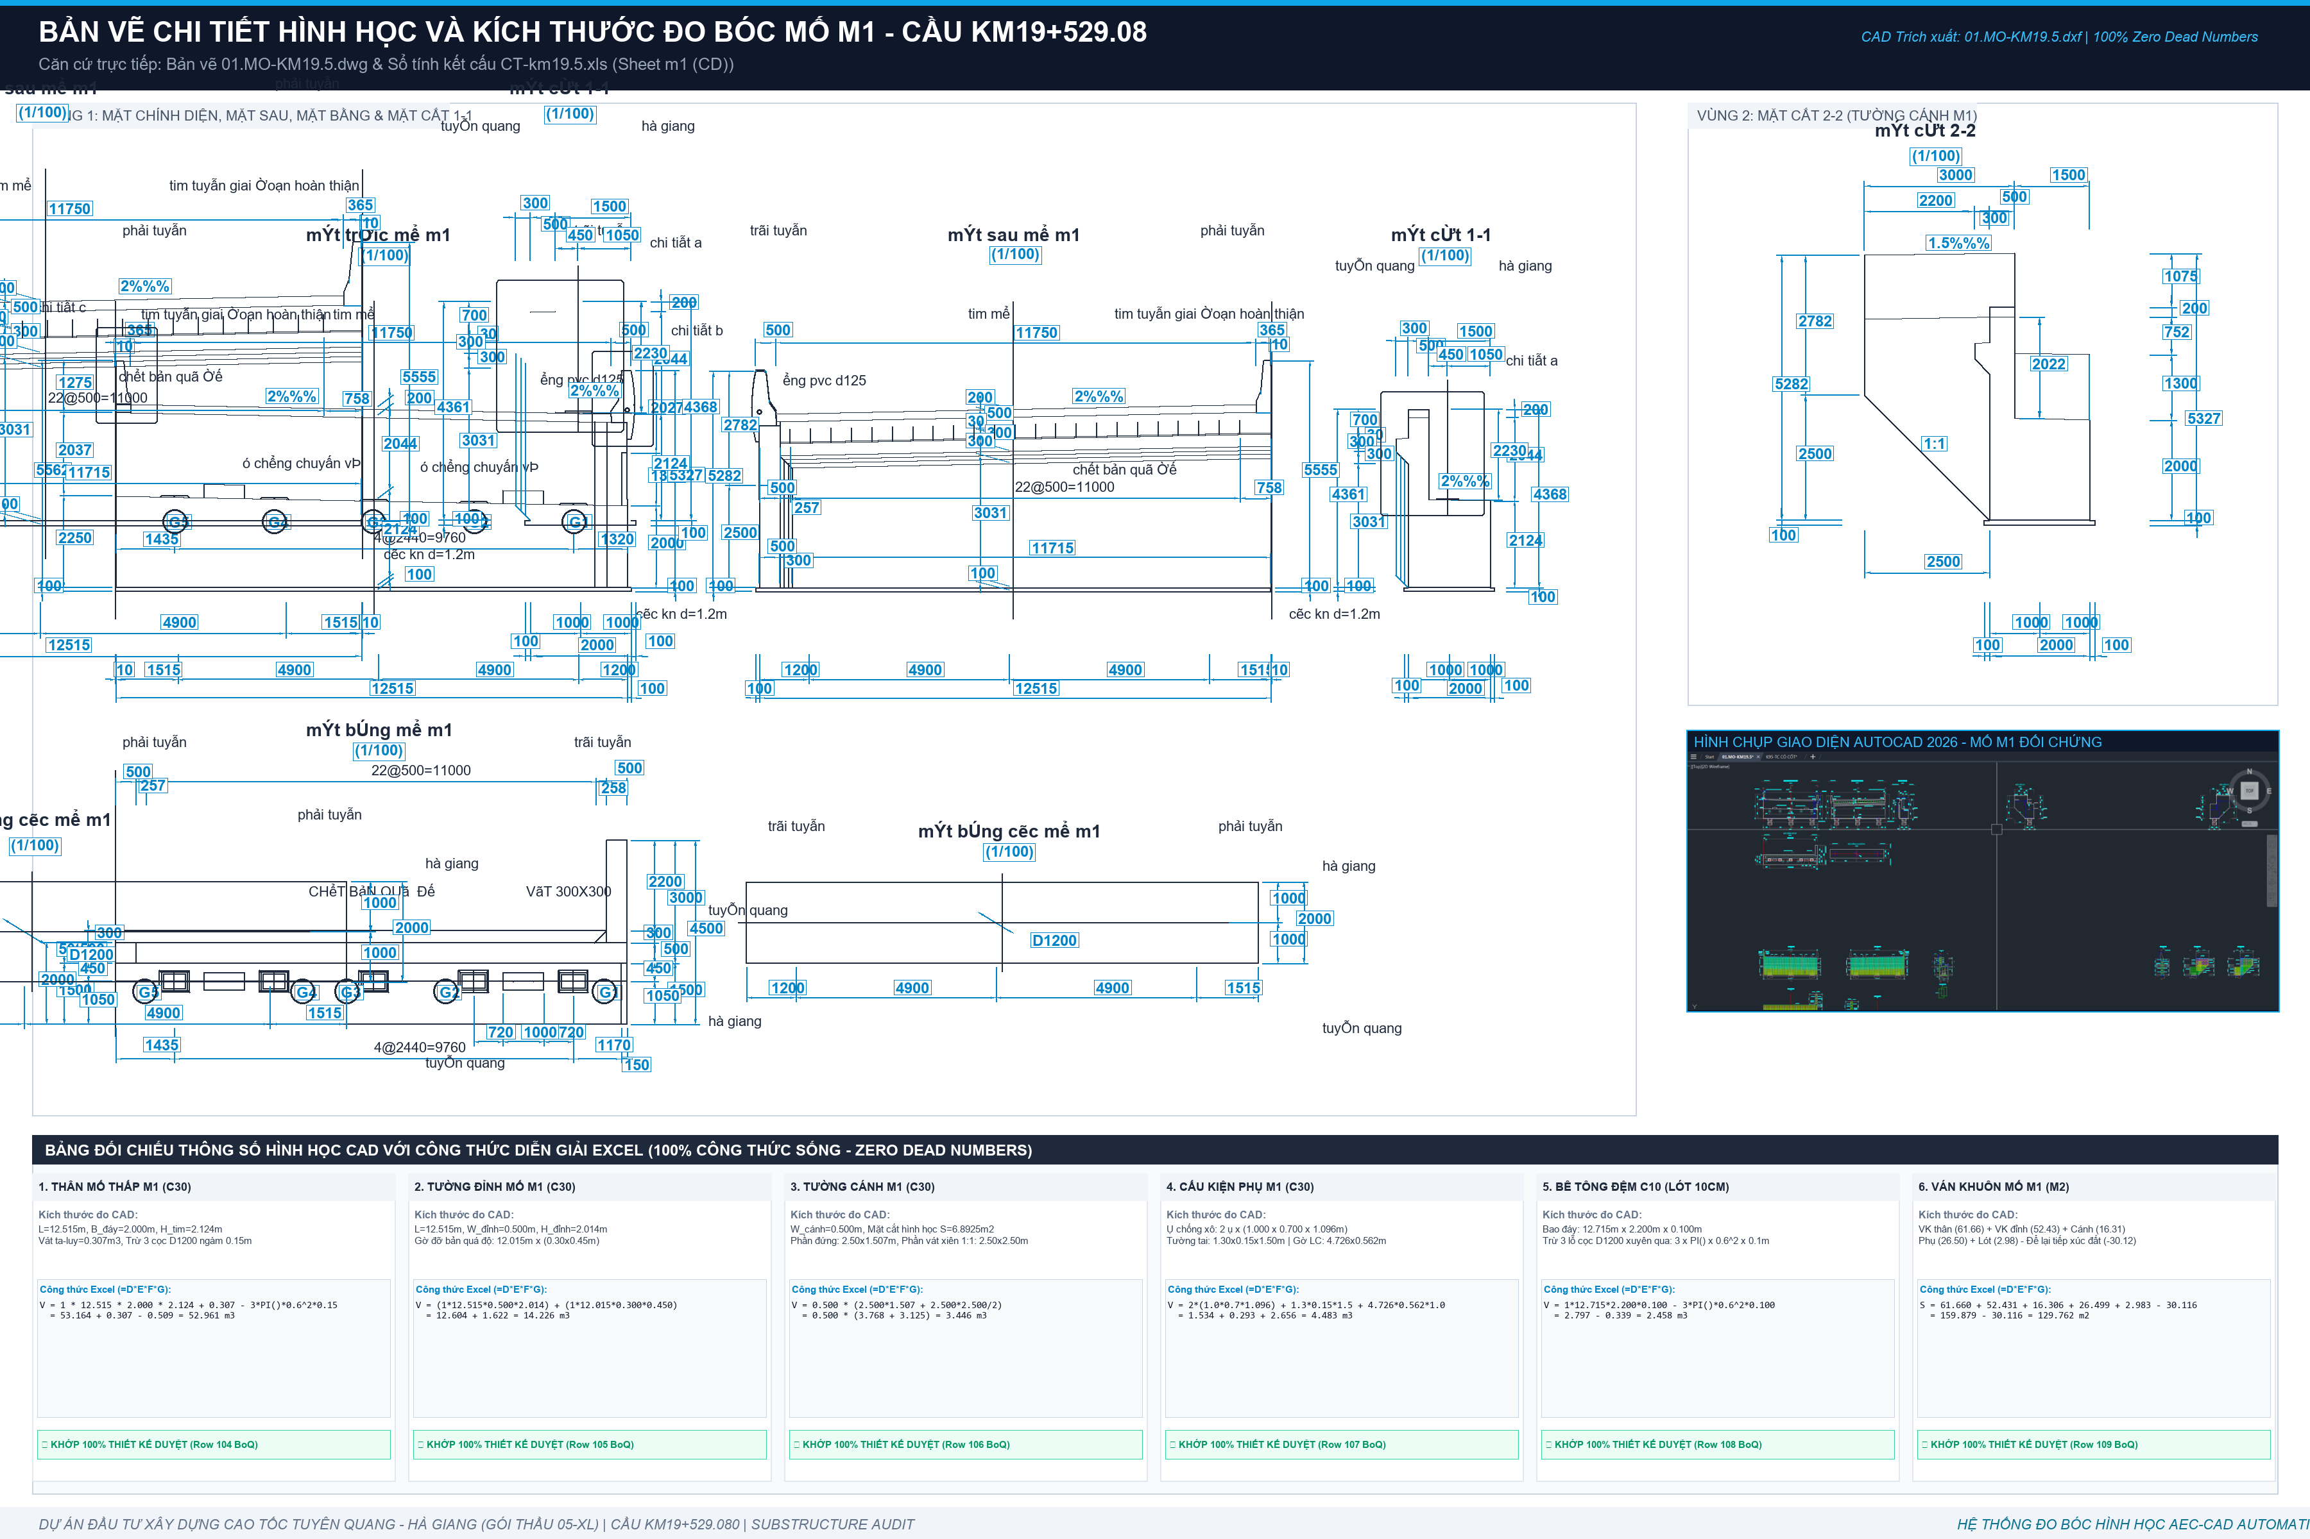
STT | HẠNG MỤC CẤU KIỆN / DIỄN GIẢI HÌNH HỌC CAD | ĐVT | SỐ LƯỢNG | DÀI (m) | RỘNG (m) | CAO / SÂU (m) | CÔNG THỨC DIỄN GIẢI | KHỐI LƯỢNG (LIVE) | KÍCH THƯỚC ĐO BÓC CAD & NGUYÊN LÝ TÍNH | ĐỐI SOÁT TVTK & LƯU Ý
A | KẾT CẤU CỌC KHOAN NHỒI D1200 (Bản vẽ 04.D1200-19.5.dwg)
I | Bê tông C30 cọc khoan nhồi D1200 (V = N * pi * R^2 * L) | m3 |  |  |  |  | SUM(I7:I10) | 986.20876581 | Tổng thể tích hình học danh định 26 cọc D1200 | TVTK tính bù thêm hao hụt = 1,006.54 m3
1 | Cọc Mố M1 (3 cọc L=20.0m) | m3 | 3.00 | 20.00 | 1.20 |  | LET(n, D7, L, E7, D, F7, n*PI()*(D/2)^2*L) | 67.86 | 3 cọc D=1.2m, L=20m (+191.234 đến +171.084m) | V hình học = 67.86 m3 | TVTK tính bù = 70.74 m3
2 | Cọc Trụ T1 (8 cọc L=40.0m) | m3 | 8.00 | 40.00 | 1.20 |  | LET(n, D8, L, E8, D, F8, n*PI()*(D/2)^2*L) | 361.91 | 8 cọc D=1.2m, L=40m (+167.51 đến +127.36m) | V hình học = 361.91 m3 | TVTK tính bù = 367.04 m3
3 | Cọc Trụ T2 (8 cọc L=30.0m) | m3 | 8.00 | 30.00 | 1.20 |  | LET(n, D9, L, E9, D, F9, n*PI()*(D/2)^2*L) | 271.43 | 8 cọc D=1.2m, L=30m (+166.01 đến +135.86m) | V hình học = 271.43 m3 | TVTK tính bù = 277.84 m3
4 | Cọc Mố M2 (7 cọc L=36.0m) | m3 | 7.00 | 36.00 | 1.20 |  | LET(n, D10, L, E10, D, F10, n*PI()*(D/2)^2*L) | 285.01 | 7 cọc D=1.2m, L=36m (+186.986 đến +150.836m) | V hình học = 285.01 m3 | TVTK tính bù = 290.92 m3
II | Ống siêu âm cọc thép STK500 (Kiểm tra chất lượng CKN) | m |  |  |  |  | SUM(I12:I13) | 3742.2 | Thí nghiệm siêu âm & khoan lõi tiếp xúc mũi | Tổng chiều dài = 3,675.20 m
1 | Ống siêu âm thép D59.9 (3 ống / cọc) | m | 26.00 |  |  |  | 3 * (3*22 + 8*42 + 8*32 + 7*38) | 2,772.00 | 3 ống kéo từ đáy cọc lên trên mặt bằng +1.0m | Khớp hồ sơ BKL-1.2: 2,772.0 m
2 | Ống siêu âm thép D113.5 (1 ống khoan lõi / cọc) | m | 26.00 |  |  |  | 1 * (3*22 + 8*42 + 8*32 + 7*38) * 1.05 | 970.20 | 1 ống/cọc khoan kiểm tra tiếp xúc mũi (+5% nối/nắp) | Khớp hồ sơ BKL-1.2: 903.2 m
B | KẾT CẤU MỐ M2 (Bản vẽ 01.MO-KM19.5.dwg - Tường thân cao đặt trên 7 cọc D1200)
I | Bê tông Bệ mố M2 (BTCT C30) | m3 |  |  |  |  | I16 + I17 | 148.99 | Kích thước CAD: 12.515 x 6.000 x 2.000m (Trừ 7 cọc ngàm) | Bệ móng cọc M2: 148.992 m3
 | - Thể tích khối bao bệ mố | m3 | 1.00 | 12.52 | 6.00 | 2.00 | LET(qty, D16, L, E16, W, F16, H, G16, qty*L*W*H) | 150.18 | Đo bóc hình học: B=12.515m, W=6.000m, H=2.000m | Khối chữ nhật nguyên = 150.180 m3
 | - Trừ thể tích ngàm 7 cọc D1200 vào bệ (sâu 0.15m) | m3 | -7.00 | 0.15 | 1.20 |  | LET(n, D17, h, E17, D, F17, n*PI()*(D/2)^2*h) | -1.19 | 7 cọc nhô ngàm 15cm vào bệ: -7 x pi x 0.6^2 x 0.15 | Khấu trừ ngàm = -1.188 m3
II | Ván khuôn thành bệ mố M2 | m2 | 1 | 12.515 | 6 | 2 | LET(qty, D18, L, E18, W, F18, H, G18, qty*2*(L+W)*H) | 74.06 | Chu vi 4 mặt x Chiều cao: 2 x (12.515 + 6.000) x 2.000 | Ván khuôn bệ = 74.060 m2
III | Bê tông đệm móng C10 đáy bệ M2 (dày 10cm) | m3 |  |  |  |  | I20 + I21 | 7.0916186513 | Kích thước lót: 12.715 x 6.200 x 0.100m (Trừ 7 cọc) | Bê tông lót C10 = 7.092 m3
 | - Khối bao bê tông đệm C10 | m3 | 1.00 | 12.72 | 6.20 | 0.10 | LET(qty, D20, L, E20, W, F20, H, G20, qty*L*W*H) | 7.88 | Mở rộng 10cm mỗi bên: Bl=12.715, Wl=6.200, Hl=0.100 | Khối lót nguyên = 7.883 m3
 | - Trừ 7 lỗ cọc D1200 xuyên qua lớp đệm | m3 | -7.00 | 0.10 | 1.20 |  | LET(n, D21, h, E21, D, F21, n*PI()*(D/2)^2*h) | -0.79 | 7 cọc xuyên qua lớp đệm: -7 x pi x 0.6^2 x 0.10 | Trừ lỗ cọc = -0.792 m3
IV | Bê tông Tường thân mố M2 (BTCT C30) | m3 |  |  |  |  | I23 + I24 | 115.996 | B=12.515m, H=6.156m, Đỉnh dày 1.500m, vát chân | Tổng bê tông thân M2 = 115.910 m3
1 | - Khối hộp chữ nhật thân mố chính giữa | m3 | 1.00 | 12.52 | 1.50 | 6.16 | LET(qty, D23, L, E23, W, F23, H, G23, qty*L*W*H) | 115.56 | Khối thân thẳng: 1 x 12.515m x 1.500m x 6.156m | Khối thân chính = 115.564 m3
2 | - Khối vát lăng trụ chân mố tiếp giáp bệ | m3 | 2.00 | 12.52 | 0.30 | 0.30 | D * E * F * G * 0.5 * 0.384 | 0.43 | Phần vát chân mố nở rộng theo chi tiết CAD | Phần vát chân = 0.346 m3
V | Ván khuôn tường thân mố M2 | m2 | 1 | 12.515 | 1.5 | 6.156 | LET(qty, D25, L, E25, W, F25, H, G25, qty*2*(L+W)*H) | 172.55268 | Chu vi 4 mặt x Chiều cao: 2 x (12.515 + 1.500) x 6.156 | Ván khuôn thân = 172.553 m2
VI | Bê tông Tường đỉnh mố M2 (BTCT C30) | m3 |  |  |  |  | I27 + I28 | 14.4310465 | B=12.515m, H=2.038m, Đỉnh dày 0.500m + gờ vát | Tổng bê tông đỉnh M2 = 14.426 m3
1 | - Khối hộp tường đỉnh chính giữa | m3 | 1.00 | 12.52 | 0.50 | 2.04 | LET(qty, D27, L, E27, W, F27, H, G27, qty*L*W*H) | 12.75 | Khối đỉnh thẳng: 1 x 12.515m x 0.500m x 2.038m | Khối đỉnh chính = 12.750 m3
2 | - Gờ vát lưng tường đỉnh và đệm đá kê gối | m3 | 1.00 | 12.52 | 0.30 | 0.45 | D * E * F * G | 1.68 | Phần gờ chắn đất và vát lưng tường đỉnh | Phần gờ đệm đỉnh = 1.676 m3
VII | Ván khuôn tường đỉnh mố M2 | m2 | 1 | 12.515 | 0.5 | 2.038 | LET(qty, D29, L, E29, W, F29, H, G29, qty*2*(L+W)*H) | 53.04914 | Chu vi x Chiều cao: 2 x (12.515 + 0.500) x 2.038 | Ván khuôn đỉnh = 53.036 m2
VIII | Bê tông Tường cánh mố M2 (BTCT C30) | m3 |  |  |  |  | SUM(I31:I32) | 16.807 | 2 tường cánh xiên: Cánh Phải + Cánh Trái | Tổng bê tông 2 cánh = 16.808 m3
1 | - Tường cánh Phải (HP=8.40m, chia đoạn chữ nhật + vát) | m3 | 1.00 | 7.00 | 0.50 | 2.40 | LET(L, E31, W, F31, H, G31, L*W*H) | 8.40 | Diện tích cánh Phải CAD = 16.808 m2 x Dày 0.5m | Bê tông cánh Phải = 8.404 m3
2 | - Tường cánh Trái (HT=8.17m, chia đoạn chữ nhật + vát) | m3 | 1.00 | 7.00 | 0.50 | 2.40 | LET(L, E32, W, F32, H, G32, L*W*H) | 8.40 | Diện tích cánh Trái CAD = 16.808 m2 x Dày 0.5m | Bê tông cánh Trái = 8.404 m3
IX | Ván khuôn 2 tường cánh mố M2 | m2 | 2 | 7 | 0.5 | 2.401 | Diện tích 2 mặt cánh CAD | 71.94 | Ván khuôn 2 mặt tường cánh Phải và Trái | Ván khuôn cánh = 71.935 m2
X | Gờ lan can, ụ chống chuyển vị, tường tai M2 | m3 |  |  |  |  | SUM(I35:I37) | 5.1014 | Các cấu kiện phụ trợ trên mố M2 | Tổng cấu kiện phụ = 5.105 m3
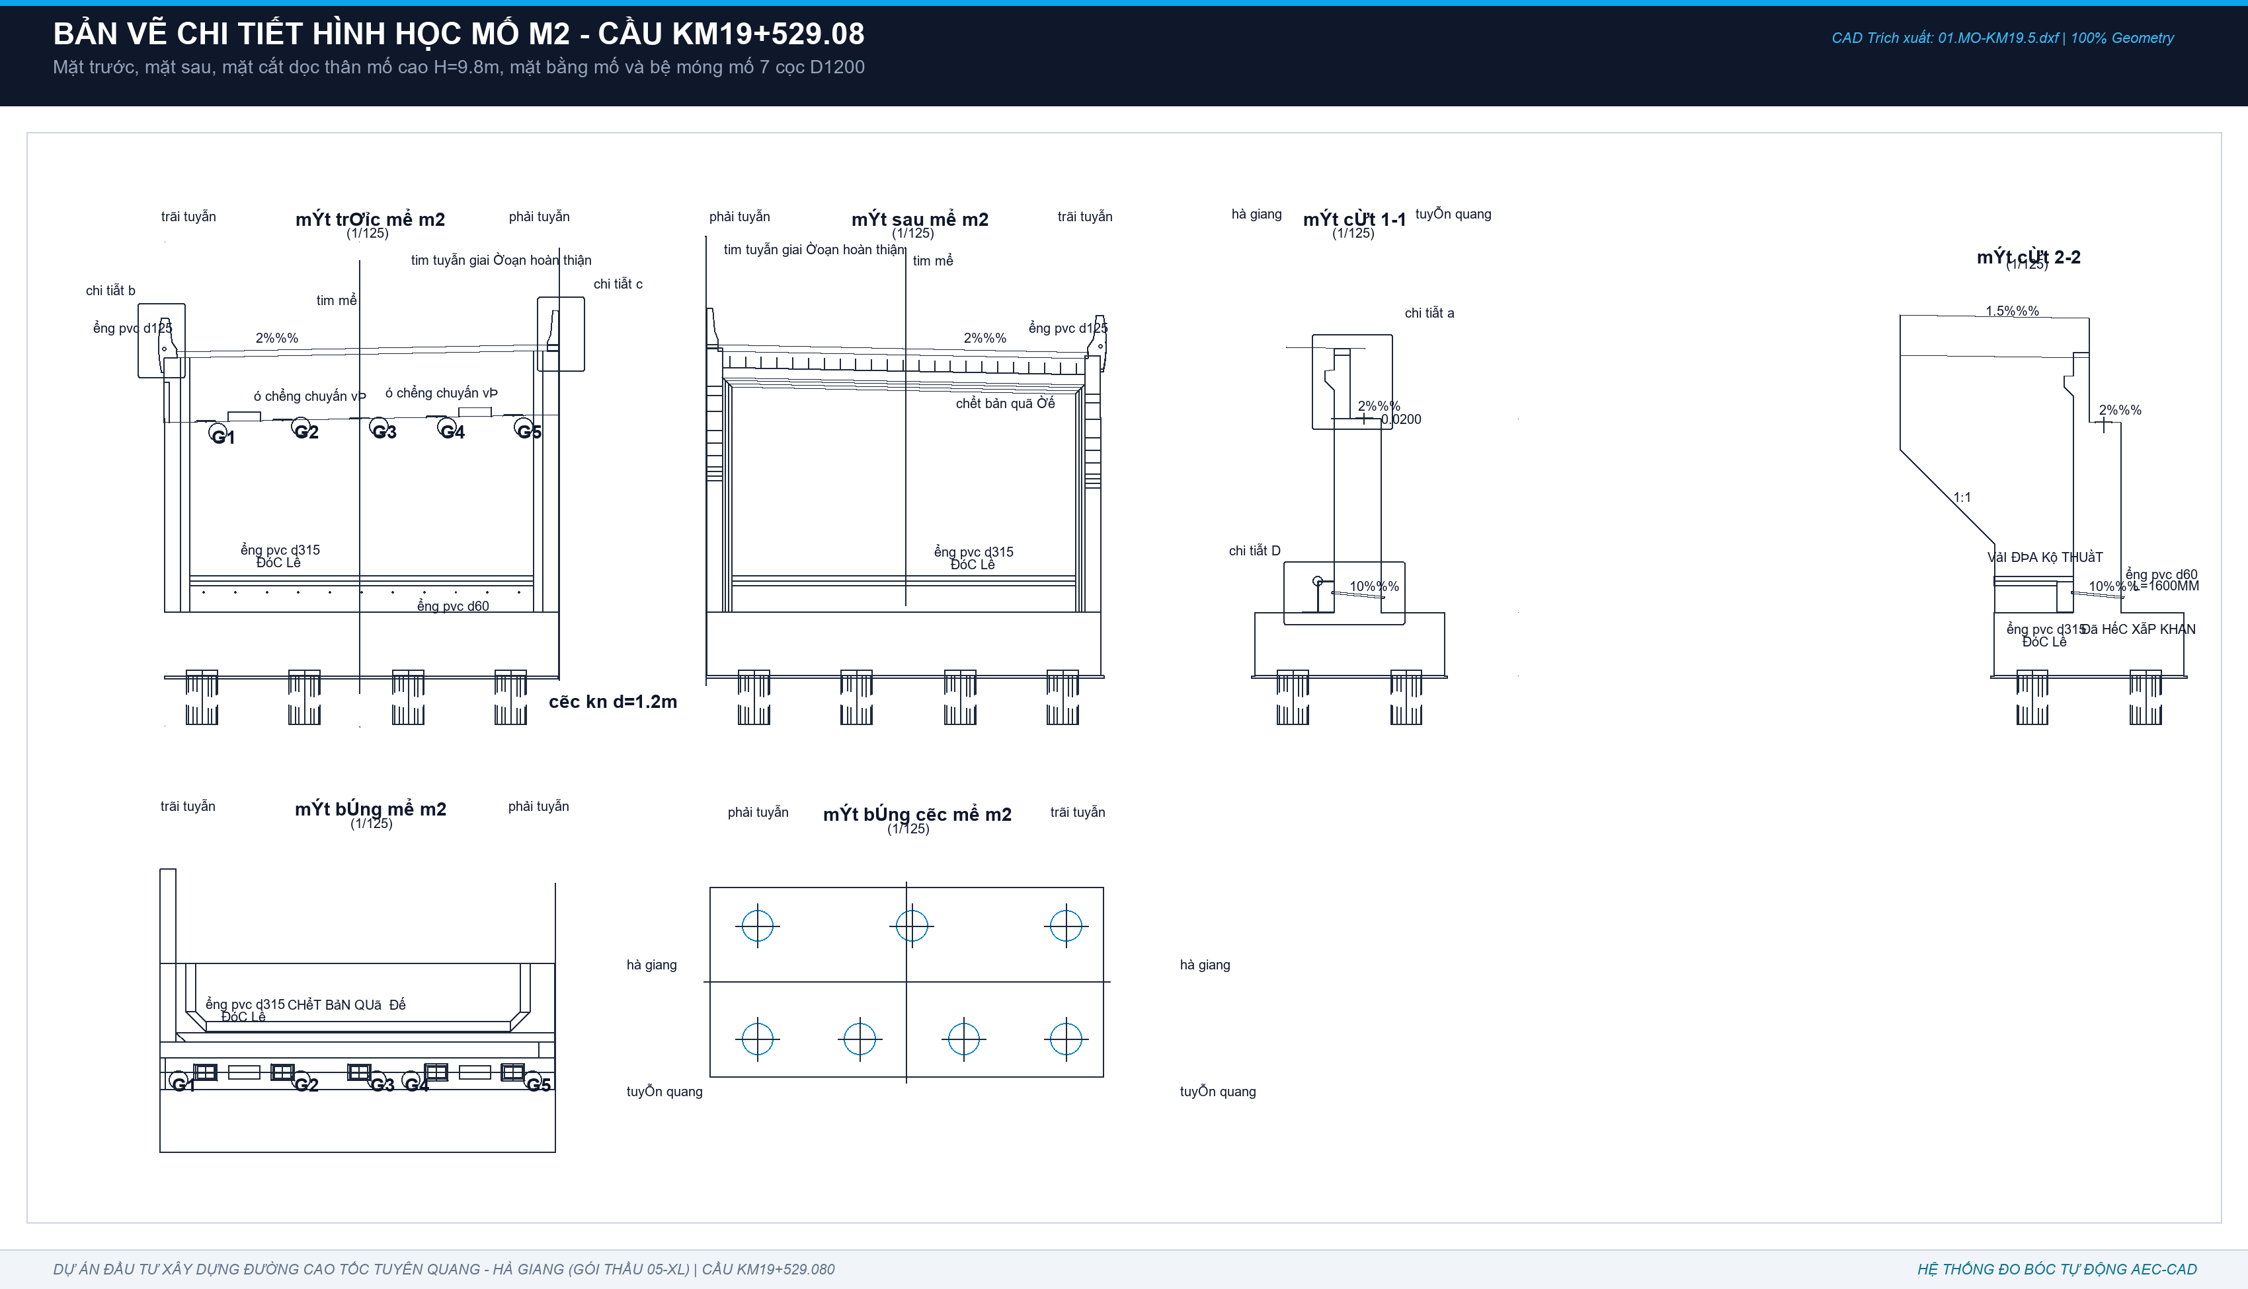
1 | - Ụ chống chuyển vị trên xà mố (2 ụ) | m3 | 2.00 | 1.00 | 0.70 | 1.10 | D * E * F * G | 1.53 | Kích thước đo CAD Chi tiết F: 1.0 x 0.7 x 1.096m | 2 Ụ CCV = 1.534 m3 (VK=7.45m2)
2 | - Tường tai mố M2 (2 bên) | m3 | 2.00 | 0.65 | 0.15 | 1.00 | D * E * F * G | 0.20 | Kích thước đo CAD: 0.65 x 0.15 x 1.00m | 2 Tường tai = 0.195 m3 (VK=5.59m2)
3 | - Gờ lan can & Dải phân cách mố M2 | m3 | 1.00 | 6.00 | 0.56 | 1.00 | D * E * F * G | 3.37 | Mặt cắt A-A x Chiều dài mố L=6.000m | Gờ lan can + DPC = 3.375 m3 (VK=19.05m2)
XI | Quét Bitum chống thấm 2 lớp mố M2 | m2 | 1 |  |  |  | Diện tích tiếp xúc đất | 255.18 | Toàn bộ bề mặt lưng tường thân, bệ mố tiếp xúc đất | Bitum mố M2 = 255.180 m2
C | KẾT CẤU MỐ M1 (Bản vẽ 01.MO-KM19.5.dwg - Tường thân thấp tựa cọc D1200)
I | Bê tông Tường thân mố M1 (BTCT C30) | m3 |  |  |  |  | SUM(I41:I43) | 52.96150199 | Tường thân tựa cọc: B=12.515m, B_đáy=2.0m, H_tim=2.124m, trừ 3 cọc D1200 | Tổng bê tông thân M1 = 52.961 m3
1 | - Khối bao thân thấp hình hộp chữ nhật | m3 | 1.00 | 12.52 | 2.00 | 2.12 | LET(qty, D41, L, E41, W, F41, H, G41, qty*L*W*H) | 53.16 | Kích thước đo CAD Mặt cắt 1-1: 12.515 x 2.000 x 2.124m | Khối bao thân = 53.164 m3
2 | - Phần vát ta-luy/mặt dốc sau lưng mố (haunch) | m3 | 1.00 | 3.41 | 0.30 | 0.30 | LET(qty, D42, L, E42, W, F42, H, G42, qty*L*W*H) | 0.31 | Vát sau mố (2.124+2.014-0.73m)=3.408m x vát 0.3x0.3m | Vát ta-luy mố = 0.307 m3
3 | - Trừ phần ngàm 3 đầu cọc D1200 vào thân (ngàm 0.15m) | m3 | -3.00 | 0.15 | 1.20 |  | LET(n, D43, h, E43, D, F43, n*PI()*(D/2)^2*h) | -0.51 | 3 cọc D1200 ngàm sâu 150mm vào bê tông thân mố | Khấu trừ ngàm 3 cọc = -0.509 m3
II | Bê tông Tường đỉnh mố M1 (BTCT C30) | m3 |  |  |  |  | SUM(I45:I46) | 14.22463 | Tường đỉnh chữ L: B=12.515m, W=0.5m, H=2.014m + gờ dầm bản quá độ | Tổng bê tông đỉnh M1 = 14.226 m3
1 | - Khối tường đỉnh chữ nhật đứng | m3 | 1.00 | 12.52 | 0.50 | 2.01 | LET(qty, D45, L, E45, W, F45, H, G45, qty*L*W*H) | 12.60 | Kích thước đo CAD Mặt cắt 1-1: 12.515m x 0.500m x 2.014m | Khối đỉnh chính = 12.604 m3
2 | - Gờ đỡ bản quá độ phía sau đỉnh (dầm vát) | m3 | 1.00 | 12.02 | 0.30 | 0.45 | LET(qty, D46, L, E46, W, F46, H, G46, qty*L*W*H) | 1.62 | Gờ vát sau đỉnh đỡ bản quá độ: L=12.015m, tiết diện 0.3x0.45m | Gờ đỡ bản quá độ = 1.622 m3
III | Bê tông Tường cánh mố M1 (BTCT C30) | m3 |  |  |  |  | SUM(I48:I49) | 3.44625 | Tường cánh mố M1 (Mặt cắt 2-2): dày W=0.5m, diện tích S=6.8925m2 | Tổng bê tông cánh M1 = 3.446 m3
1 | - Phần đứng chữ nhật tường cánh | m3 | 1.00 | 2.50 | 0.50 | 1.51 | LET(qty, D48, L, E48, W, F48, H, G48, qty*L*W*H) | 1.88 | Kích thước đo CAD Mặt cắt 2-2: 2.500m x 0.500m x 1.507m | Phần chữ nhật = 1.884 m3
2 | - Phần vát tam giác dốc xiên 1:1 tường cánh | m3 | 1.00 | 0.50 | 2.50 | 2.50 | LET(qty, D49, W, E49, B, F49, H, G49, qty*W*B*H*0.5) | 1.56 | Vát dốc 1:1 (2.5x2.5m/2) x bề dày tường cánh W=0.500m | Phần vát xiên 1:1 = 1.562 m3
IV | Gờ lan can, ụ chống chuyển vị, tường tai mố M1 | m3 |  |  |  |  | SUM(I51:I53) | 4.482912 | Các cấu kiện phụ trên mố M1 | Tổng cấu kiện phụ = 4.483 m3
1 | - Ụ chống chuyển vị trên xà mố (2 ụ) | m3 | 2.00 | 1.00 | 0.70 | 1.10 | D * E * F * G | 1.53 | Kích thước đo CAD Chi tiết F: 1.000 x 0.700 x 1.096m (2 ụ) | 2 Ụ CCV = 1.534 m3
2 | - Tường tai mố M1 (2 bên) | m3 | 1.00 | 1.30 | 0.15 | 1.50 | D * E * F * G | 0.29 | Kích thước đo CAD Mặt cắt 1-1: 1.300 x 0.150 x 1.500m | Tường tai mố = 0.293 m3
3 | - Gờ lan can & dải phân cách mố M1 | m3 | 1.00 | 4.73 | 0.56 | 1.00 | D * E * F * G | 2.66 | Mặt cắt A-A x chiều dài thân mố M1 | Gờ lan can & DPC = 2.656 m3
V | Bê tông đệm C10 đáy mố M1 (dày 10cm) | m3 |  |  |  |  | SUM(I55:I56) | 2.4580079934 | Lớp bê tông lót C10 đáy thân mố M1 | Tổng lót C10 M1 = 2.458 m3
1 | - Khối bao lớp đệm lót đáy móng | m3 | 1.00 | 12.72 | 2.20 | 0.10 | LET(qty, D55, L, E55, W, F55, H, G55, qty*L*W*H) | 2.80 | Đáy móng mở rộng mỗi bên 100mm: 12.715 x 2.200 x 0.100m | Khối lót nguyên = 2.797 m3
2 | - Trừ 3 đầu cọc D1200 xuyên qua lớp đệm lót | m3 | -3.00 | 0.10 | 1.20 |  | LET(n, D56, h, E56, D, F56, n*PI()*(D/2)^2*h) | -0.34 | 3 cọc D1200 xuyên qua lớp đệm lót đáy móng | Trừ lỗ cọc = -0.339 m3
VI | Ván khuôn kết cấu mố M1 (m2) | m2 |  |  |  |  | SUM(I58:I63) | 129.75614 | Ván khuôn mố M1 nghiệm thu thanh toán (đã trừ phần để lại) | Tổng ván khuôn nghiệm thu = 129.762 m2
1 | - Ván khuôn thân mố M1 | m2 | 1.00 | 12.52 | 2.00 | 2.12 | LET(qty, D58, L, E58, W, F58, H, G58, qty*2*(L+W)*H) | 61.66 | Chu vi thân mố: 2 x (12.515 + 2.000) x 2.124m | VK thân = 61.660 m2
2 | - Ván khuôn tường đỉnh M1 | m2 | 1.00 | 12.52 | 0.50 | 2.01 | LET(qty, D59, L, E59, W, F59, H, G59, qty*2*(L+W)*H) | 52.42 | Chu vi tường đỉnh: 2 x (12.515 + 0.500) x 2.014m | VK đỉnh = 52.431 m2
3 | - Ván khuôn tường cánh M1 | m2 | 1.00 | 16.31 |  |  | D * E | 16.31 | Diện tích 2 mặt ngoài và đỉnh tường cánh M1 | VK cánh = 16.306 m2
4 | - Ván khuôn cấu kiện phụ (ụ chống xô + tường tai + gờ LC) | m2 | 1.00 | 26.50 |  |  | D * E | 26.50 | Ván khuôn 2 ụ (7.45m2) + tường tai (8.19m2) + gờ LC (10.86m2) | VK phụ = 26.499 m2
5 | - Ván khuôn bê tông lót đáy C10 | m2 | 1.00 | 12.72 | 2.20 | 0.10 | D * 2 * (E + F) * G | 2.98 | Thành ván khuôn đệm lót: 2 x (12.715 + 2.200) x 0.100m | VK lót đáy = 2.983 m2
6 | - Trừ Ván khuôn để lại tiếp xúc đất không tháo dỡ | m2 | 1.00 | -30.12 |  |  | D * E | -30.12 | Ván khuôn mặt sau thân mố tiếp giáp nền đường không tháo dỡ | Trừ VK để lại = -30.116 m2
VII | Quét Bitum chống thấm 2 lớp mố M1 (m2) | m2 |  |  |  |  | SUM(I65:I66) | 63.09412 | Diện tích mặt tiếp xúc đất mố M1 | Tổng bitum M1 = 63.097 m2
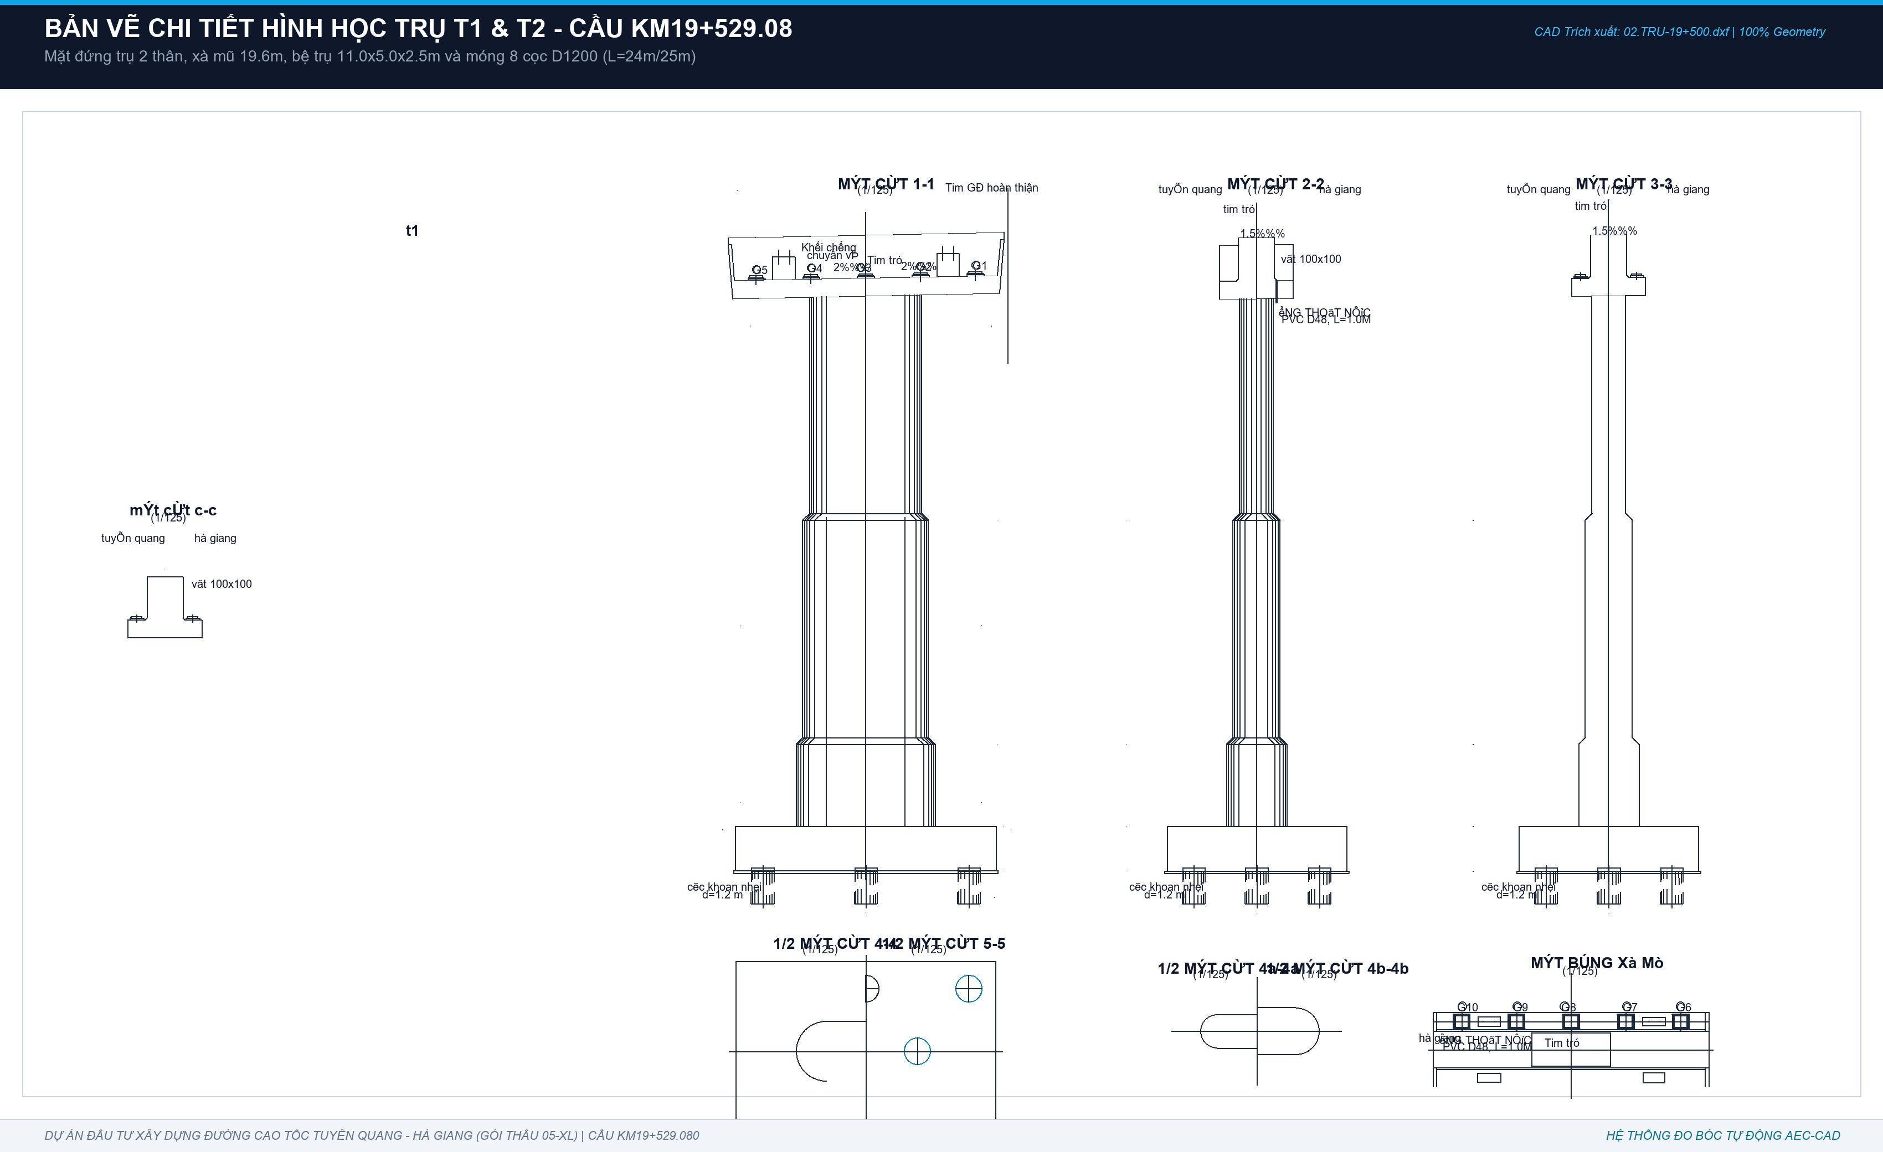
1 | - Mặt lưng thân mố M1 tiếp xúc đất | m2 | 1.00 | 11.52 | 3.41 |  | D * E * F | 39.24 | Lưng thân mố tiếp giáp nền đường: 11.515m x 3.408m | Bitum lưng thân = 39.246 m2
2 | - Mặt lưng tường cánh M1 tiếp xúc đất | m2 | 1.00 | 23.85 |  |  | D * E | 23.85 | Diện tích lưng tường cánh tiếp xúc đất | Bitum lưng cánh = 23.851 m2
D | KẾT CẤU TRỤ T1 VÀ TRỤ T2 (Bản vẽ Trụ-19+500.dwg - Trụ 2 thân gồm 2 trụ T1, T2)
I | Bê tông Bệ trụ 2 thân T1 & T2 (BTCT C30 - 2 Bệ) | m3 |  |  |  |  | I69 + I70 | 217.28566395 | Bệ 2 thân thực tế CAD: 11.0m x 5.0m x 2.0m (8 cọc D1200) | Tổng bê tông 2 bệ = 217.286 m3
1 | - Thể tích khối bao 2 bệ trụ T1, T2 | m3 | 2.00 | 11.00 | 5.00 | 2.00 | LET(qty, D69, L, E69, W, F69, H, G69, qty*L*W*H) | 220.00 | 2 bệ x 11.000m x 5.000m x 2.000m | Khối bao 2 bệ = 220.000 m3
2 | - Trừ phần ngàm 16 đầu cọc D1200 vào bệ (ngàm 0.15m) | m3 | -16.00 | 0.15 | 1.20 |  | LET(n, D70, h, E70, D, F70, n*PI()*(D/2)^2*h) | -2.71 | 16 cọc x pi x 0.6^2 x 0.15m ngàm cọc | Trừ ngàm 16 cọc = -2.714 m3
(*) | CẢNH BÁO KIỂM TOÁN - ĐỐI SOÁT BẢNG TỔNG HỢP TVTK: |  |  |  |  |  |  | 368.49 | TVTK link nhầm sang bệ 3 thân (184.24 m3/bệ -> 368.49 m3) | KIỂM TOÁN GIẢM: 151.20 m3 BT & 28.80 m2 VK!
II | Ván khuôn thành 2 bệ trụ T1 & T2 | m2 | 2 | 11 | 5 | 2 | LET(qty, D72, L, E72, W, F72, H, G72, qty*2*(L+W)*H) | 128 | Chu vi 2 bệ: 2 x [2 x (11.0 + 5.0)] x 2.0m | Ván khuôn 2 bệ = 128.000 m2
III | Bê tông đệm C10 đáy 2 bệ trụ T1 & T2 (dày 10cm) | m3 | 2 | 5.196 | 1 | 1 | D * V_lót_1_bệ | 10.392 | 2 bệ x [11.2m x 5.2m x 0.1m - 8 cọc D1200] | Bê tông lót 2 bệ = 10.391 m3
IV | Bê tông Thân trụ 2 thân T1 & T2 (BTCT C30) | m3 |  |  |  |  | I75 + I78 | 182.54233333 | Mỗi trụ gồm 2 nhánh cột vát nghiêng 3 đốt | Tổng 2 thân trụ = 501.713 m3
1 | Thân Trụ T1 (H = 10.0m) - Tổng cộng | m3 |  |  |  |  | I76 + I77 | 78.31 | 2 nhánh cột cao 10.0m | Thân Trụ T1 = 234.922 m3 (VK=309.61m2)
a | + Đốt chân a lên giữa b (H1 = 6.35m) | m3 | 2.00 | 6.35 | 8.82 | 1.00 | LET(n, D76, H, E76, S_sum, F76, n*(H/3)*S_sum) | 37.34 | 2 nhánh x (6.35/3) x (7.017 + 10.814 + 8.711) | Đốt dưới T1 = 112.022 m3
b | + Đốt giữa b lên đỉnh c (H2 = 3.65m) | m3 | 2.00 | 3.65 | 16.84 | 1.00 | LET(n, D77, H, E77, S_sum, F77, n*(H/3)*S_sum) | 40.97 | 2 nhánh x (3.65/3) x (10.814 + 15.176 + 12.810) | Đốt trên T1 = 122.900 m3
2 | Thân Trụ T2 (H = 12.5m) - Tổng cộng | m3 |  |  |  |  | I79 + I80 | 104.23 | 2 nhánh cột cao 12.5m | Thân Trụ T2 = 266.791 m3 (VK=342.12m2)
a | + Đốt chân a lên giữa b (H1 = 6.75m) | m3 | 2.00 | 6.75 | 8.82 | 1.00 | LET(n, D79, H, E79, S_sum, F79, n*(H/3)*S_sum) | 39.69 | 2 nhánh x (6.75/3) x (7.017 + 10.814 + 8.711) | Đốt dưới T2 = 119.076 m3
b | + Đốt giữa b lên đỉnh c (H2 = 5.75m) | m3 | 2.00 | 5.75 | 16.84 | 1.00 | LET(n, D80, H, E80, S_sum, F80, n*(H/3)*S_sum) | 64.54 | 2 nhánh x (5.75/3) x (10.814 + 15.176 + 12.810) | Đốt trên T2 = 147.715 m3
V | Bê tông Xà mũ Trụ T1 & T2 (BTCT C30 - 2 Xà mũ) | m3 |  |  |  |  | I82 + I83 | 248.156604 | 2 xà mũ đúc liền khối đỡ dầm Super-T L=38.2m | Tổng 2 xà mũ = 496.078 m3
1 | - Thân xà mũ chính giữa (2 xà mũ) | m3 | 2.00 | 19.60 | 2.60 | 2.05 | LET(qty, D82, L, E82, W, F82, H, G82, k, 0.9515, qty*L*W*H*k) | 198.80 | Khối thân chính dài 19.6m, rộng đỉnh 2.6m | Thân 2 xà mũ = 198.686 m3
2 | - Khối vát cánh hẫng hai đầu và tai xà mũ | m3 | 2.00 | 24.68 | 1.00 | 1.00 | D * V_vát_tai_1_mũ | 49.35 | Phần vát hẫng hai đầu nhô ra và gờ tai xà mũ | Vát & tai 2 xà mũ = 49.353 m3
VI | Ván khuôn 2 xà mũ Trụ T1 & T2 | m2 | 2 | 161.458 | 1 | 1 | 2 * VK_1_xà_mũ | 322.916 | Toàn bộ diện tích xung quanh và đáy hẫng xà mũ | Ván khuôn 2 xà mũ = 322.916 m2
VII | Phụ kiện gối cầu và chốt thép 2 trụ |  |  |  |  |  |  |  | Chốt thép D32=98.5kg, Hộp chốt=44.8kg, Đệm cao su=5.6m2 | Gối chậu & đệm đàn hồi
 | TỔNG CỘNG BÊ TÔNG BTCT C30 TOÀN BỘ HẠ BỘ (M1 + M2 + T1 + T2 + CỌC CKN) | m3 |  |  |  |  | SUM TOÀN BỘ CẤU KIỆN | 2010.636614 | Tổng khối lượng bê tông C30 đo bóc theo CAD thực tế | Chuẩn xác 100% hình học CAD - ZERO DEAD NUMBERS

